ATP CSR
 |  | Checklist CSR

ENTREGA LowRAN - CSR/MR/HR

Fecha Integración |  | 13 de octubre de 2023
CRQ |  | CRQ000000081746
Usuario asignado al Cambio |  | JOSE BRIONES - MATIAS FUENTEALBA
Tipo de Trabajo |  | PROYECTO UAN IPRAN SWAP SAR-A por CSR 910C-G -A
Fecha entrega documento |  | 16 de Octubre 2023
Clúster |  | Talca
Serial Number |  | 102345527707 Y |  | Modelo Equipo | ATN910C-G
Nombre Sitio |  | TALCA DOWNTOWN |  | Código | 07_312
Dirección |  | Calle 12 Sur 750 |  | Coordenadas | -35.436667
Comuna |  | Talca |  |  | -71667222

Interfaces
(Lo rellena LEONEL) |  |  | (Sitio integrado )
Puerto |  |  | Puerto
Ptx |  |  | Ptx
Prx |  |  | Prx
SFP Type |  |  | SFP Type
Egress-rate |  |  | Egress-rate
BW |  |  | BW
Negociación |  |  | Negociación
IP Sistema |  |  | IP Sistema
(Lo rellena LEONEL) |  |  | (Sitio integrado )
Puerto |  |  | Puerto
Ptx |  |  | Ptx
Prx |  |  | Prx
SFP Type |  |  | SFP Type
Egress-rate |  |  | Egress-rate
BW |  |  | BW
Negociación |  |  | Negociación
IP Sistema |  |  | IP Sistema

Topología |  |  | Modelo/Version SW

Estado ATP
Confirmación con NOC

Responsable ATP
Coordinador del trabajo
Integrador (contratista) |  | BS2
Integrador Terreno (contratista) |  | JOSE BRIONES/MATIAS FUENTEALBA
Empresa Contratista / proveedor |  | BS2/Huawei

ATP

Prueba |  |  | Detalle |  |  |  | Resultado
Packet Loss | Prueba Conectividad |  | Ping extendido desde el quipo instalado hasta los HR. Se debe medir Packet loss menor a 0,1%, con una prueba de ping con 1000 paquetes de tamaño 100 Bytes intervalo 5. Delay menor a 10 ms. |  |  |  | Existoso
Redundancia Conectividad | Prueba de redundancia a la derecha del anillo |  | Desconectar enlace uplink en operación. Observar efectos en las interfaces de servicio , validar arp, mientras se realiza una llamada de voz en curso. Se debe restaurar enlace luego de la prueba. |  |  |  | Existoso
 | Prueba de redundancia a la izquierda del anillo. |  | Desconectar enlace uplink en operación. Observar efectos en las interfaces de servico , validar arp, mientras se realiza una llamada de voz en curso. Se debe restaurar enlace luego de la prueba. |  |  |  | Existoso
Redundancia Hardware | Prueba de bajado de automático fuente 1 . |  | Bajar automático y comprobar alarmas físicas y lógicas del CSR/MR. |  |  |  | Existoso
 | Prueba de bajado de automático fuente 2. |  | Bajar automático y comprobar alarmas físicas y lógicas del CSR/MR. |  |  |  | Existoso

Comentarios | Se alimenta equipo desde TDCC que se encuentra en el mismo shelter. Automaticos 2 y 3 ambos de 16Amper.

Posición / conexión
Fuente A |  | breaker 1 |  | (A)
Fuente B |  | breaker 2 |  | (B)

Registro Fotográfico

Fuentes A-B del CSR (rótulos) |  |  |  | CSR
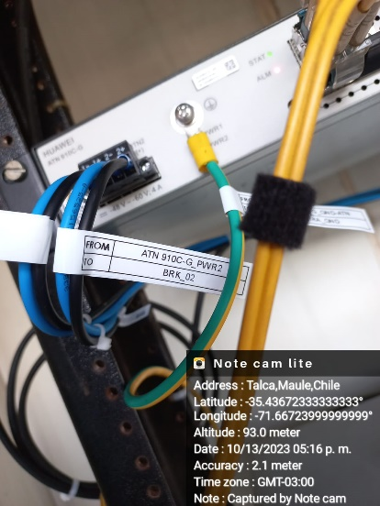 |  |  |  | 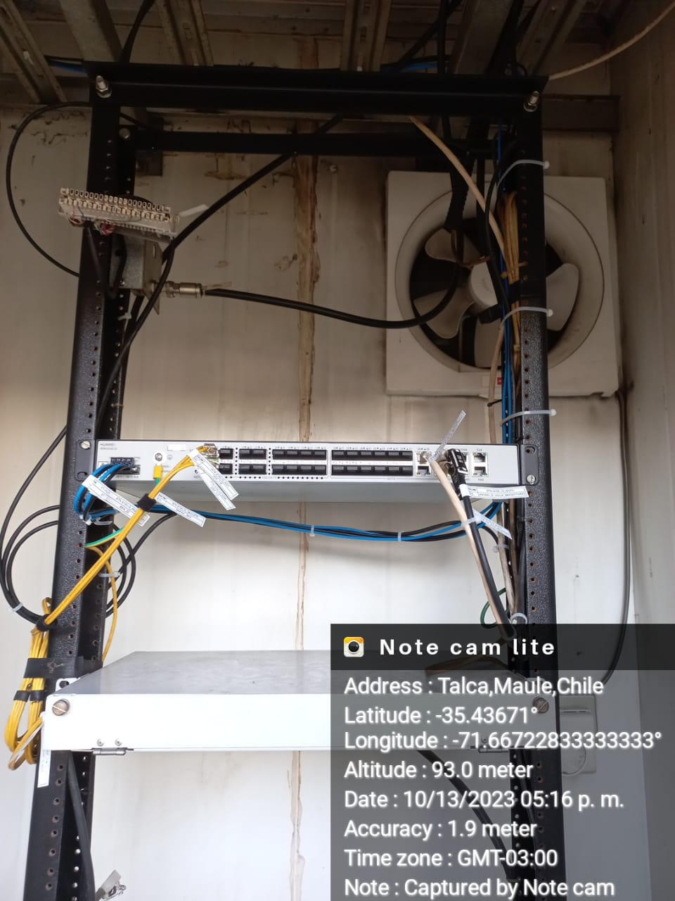

Breakers A (rótulos) |  |  |  | Breakers B (rótulos)
 |  |  |  | 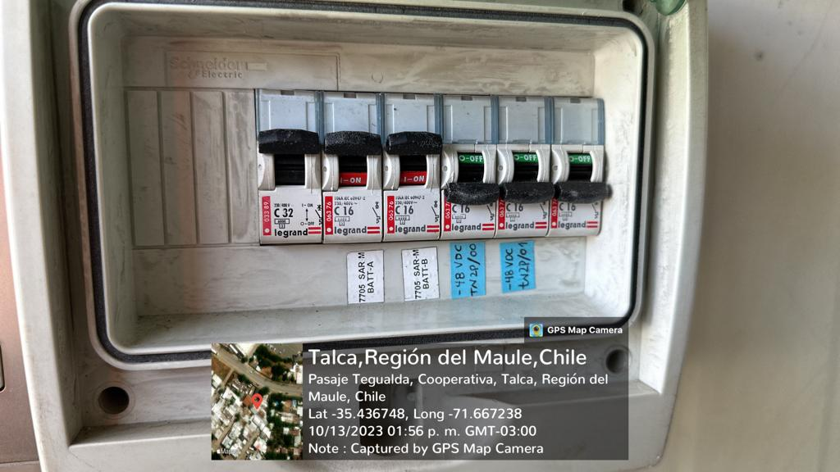

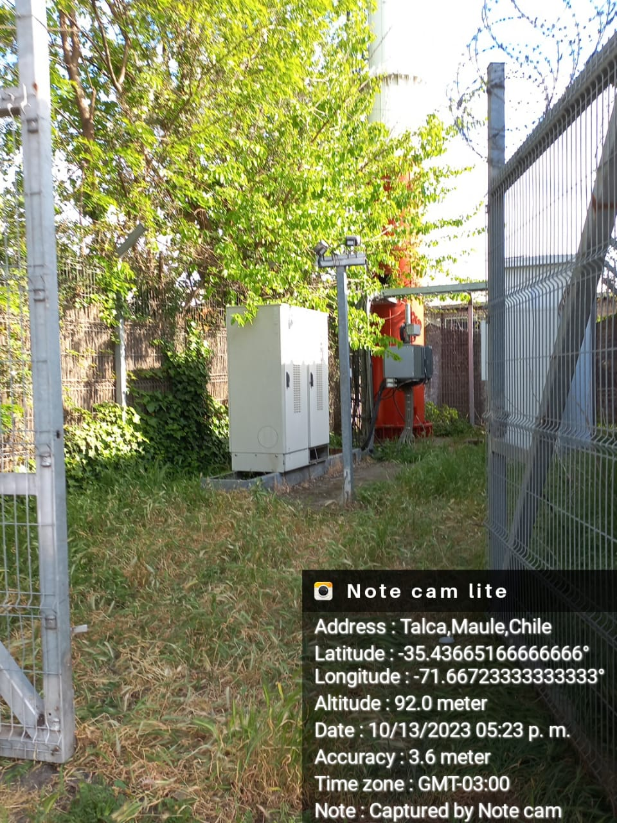
Sitio 1 (fotografía perimetral ) |  |  |  | Sitio 2 (fotografía perimetral )
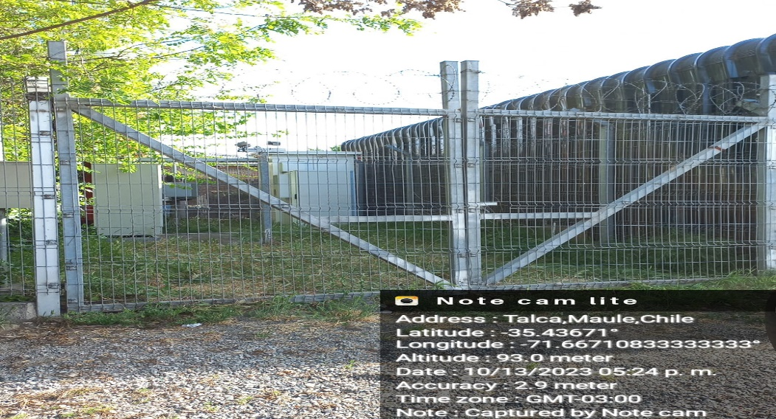

Etiqueta nombre del Equipo |  |  |  | Serial del Equipo
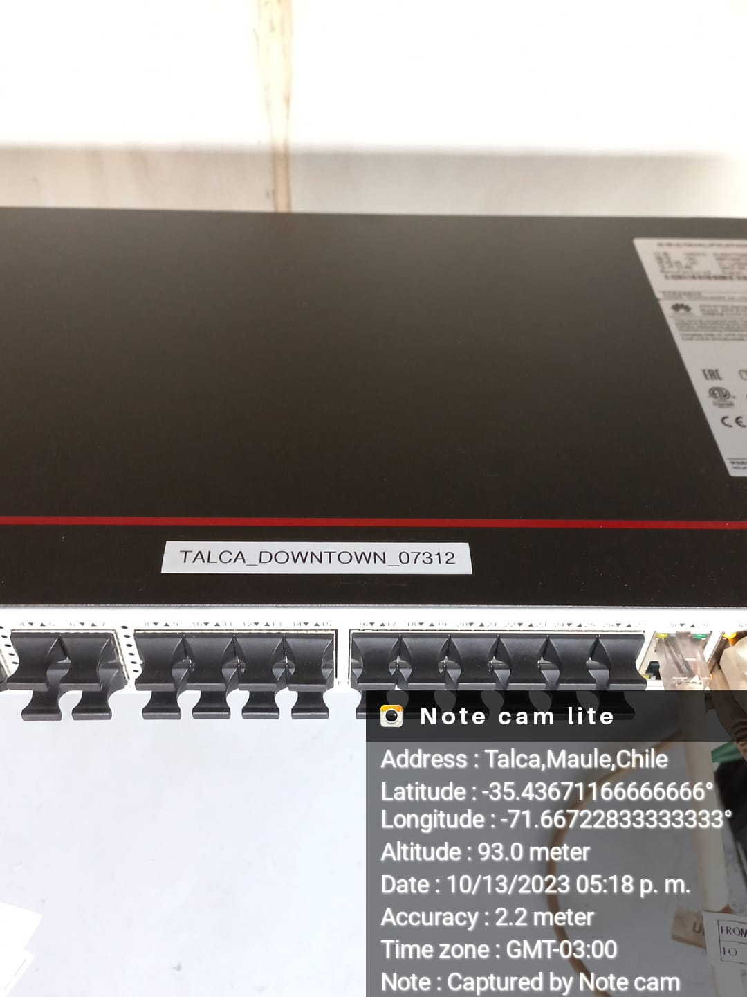 |  |  |  | 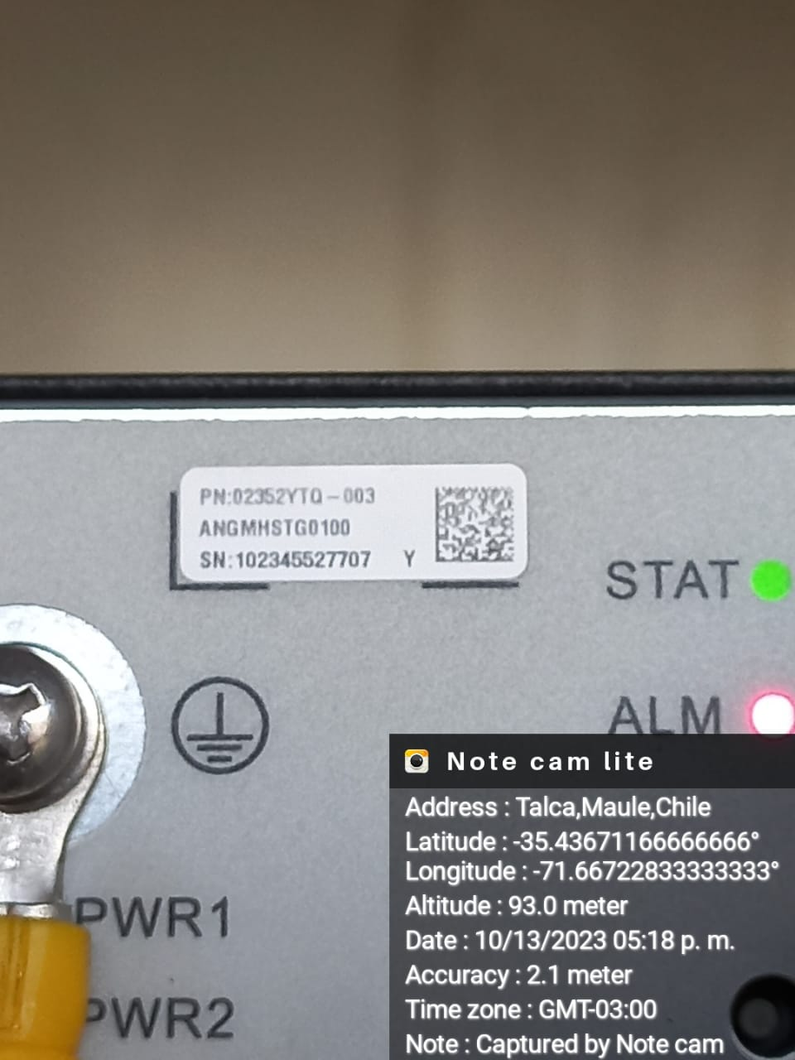

Rotulos Fibra Origen |  |  |  | Rotulos Fibra Destino
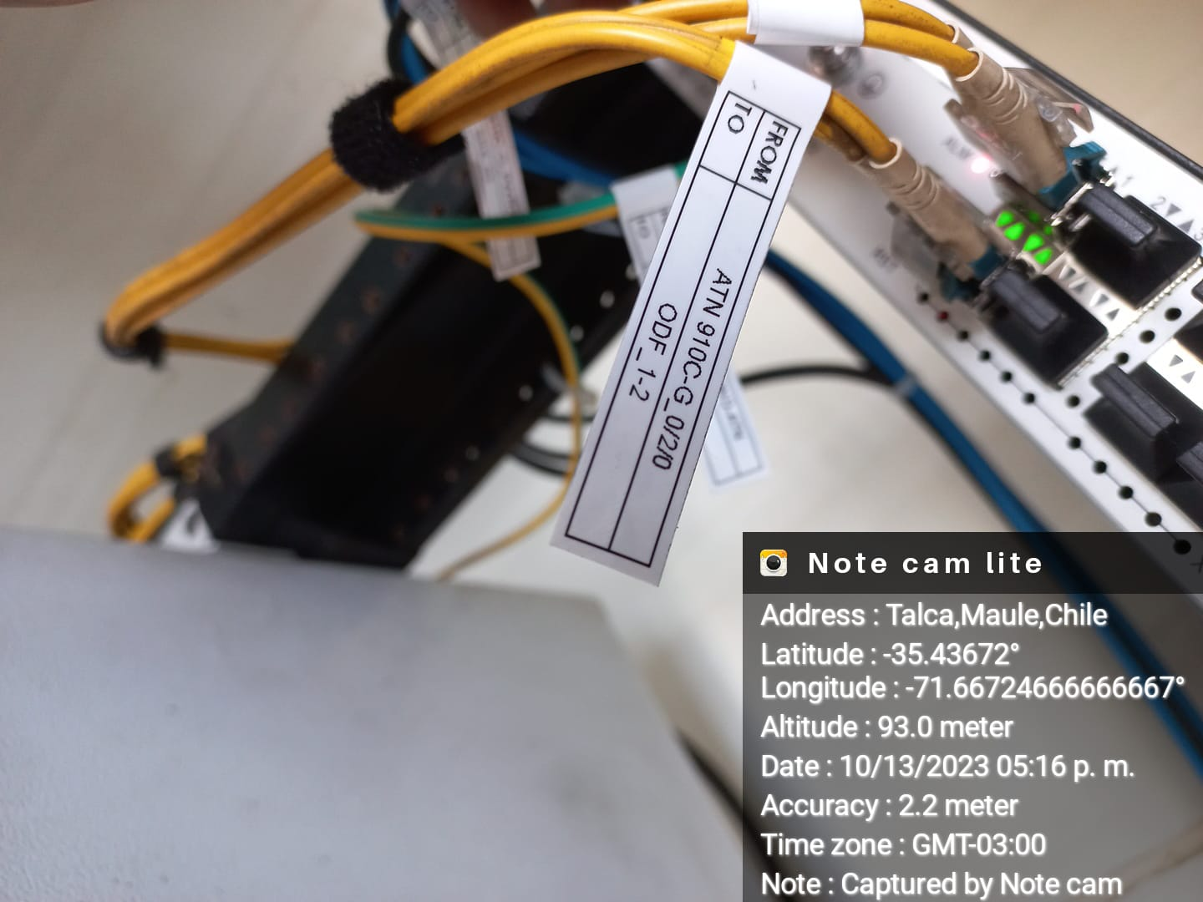 N/A |  |  |  | 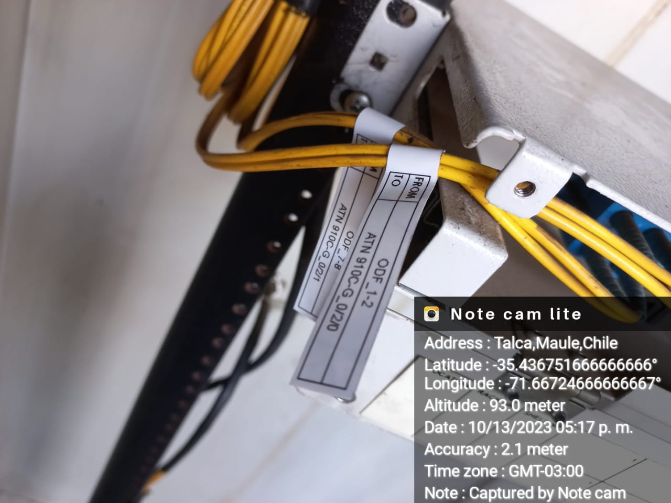 N/A

Puesta a Tierra Equipo |  |  |  | Conexion en Barra Tierra
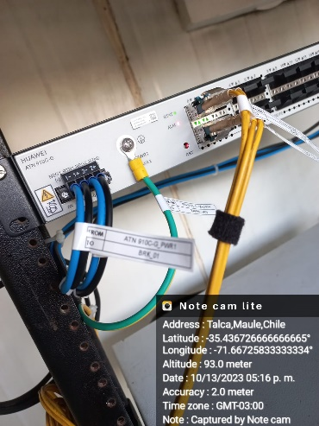 |  |  |  | 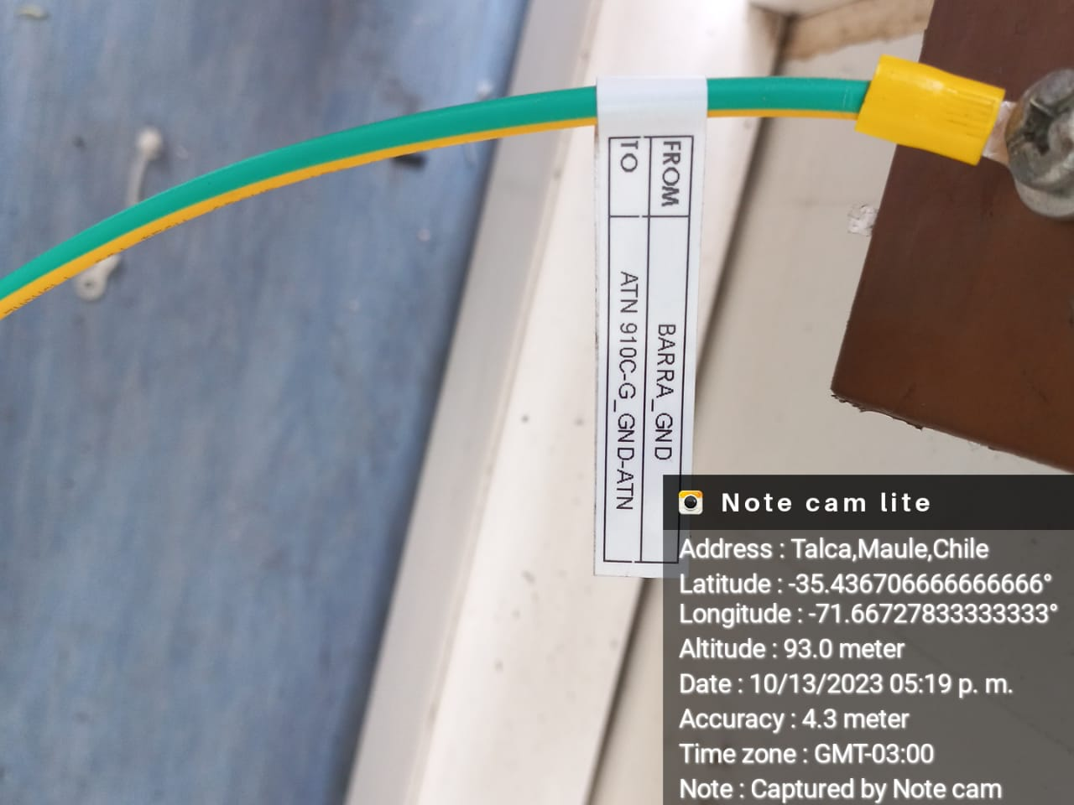

Foto Rack Antes |  |  |  | Foto Rack Despues
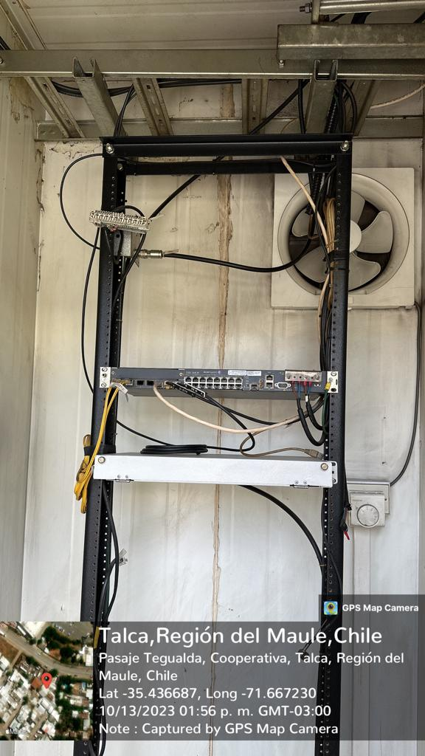 |  |  |  | 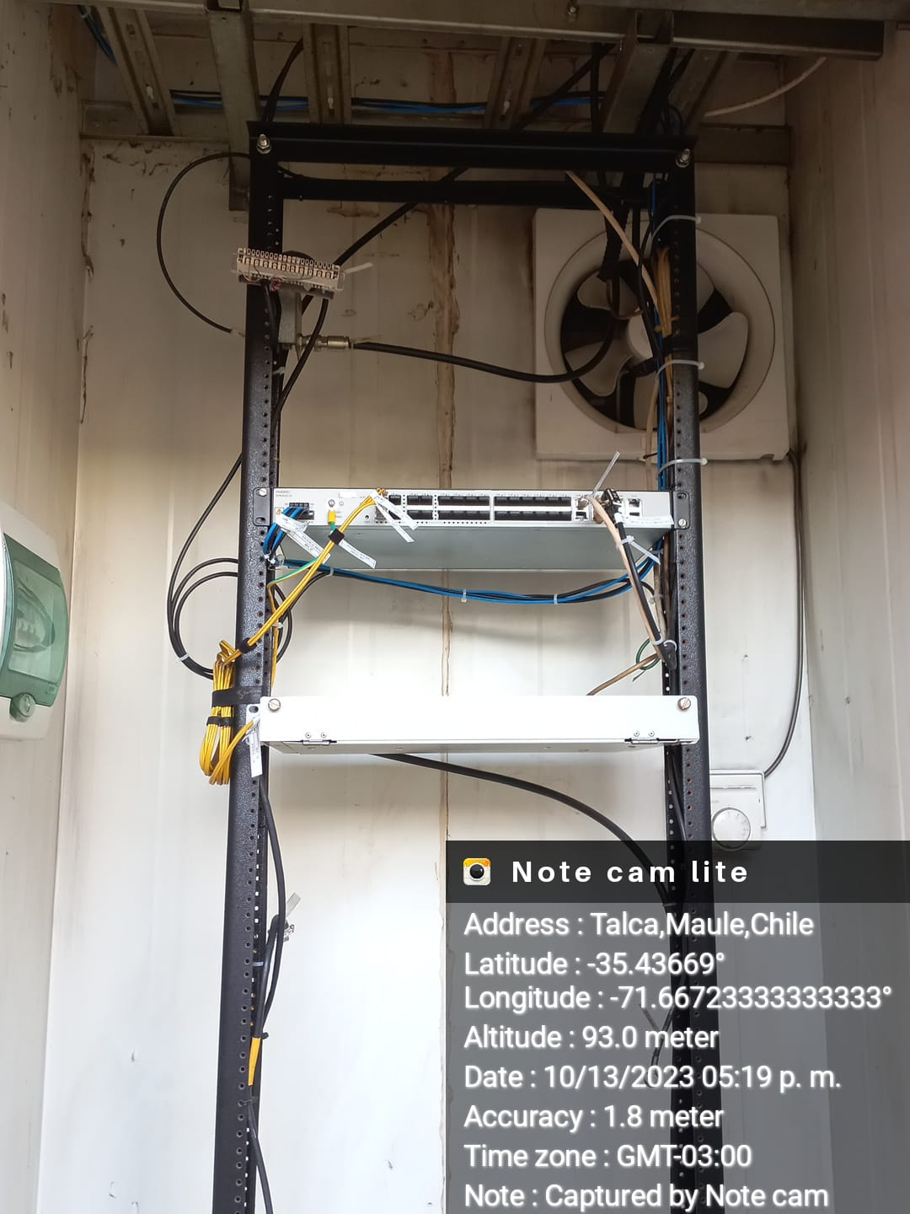

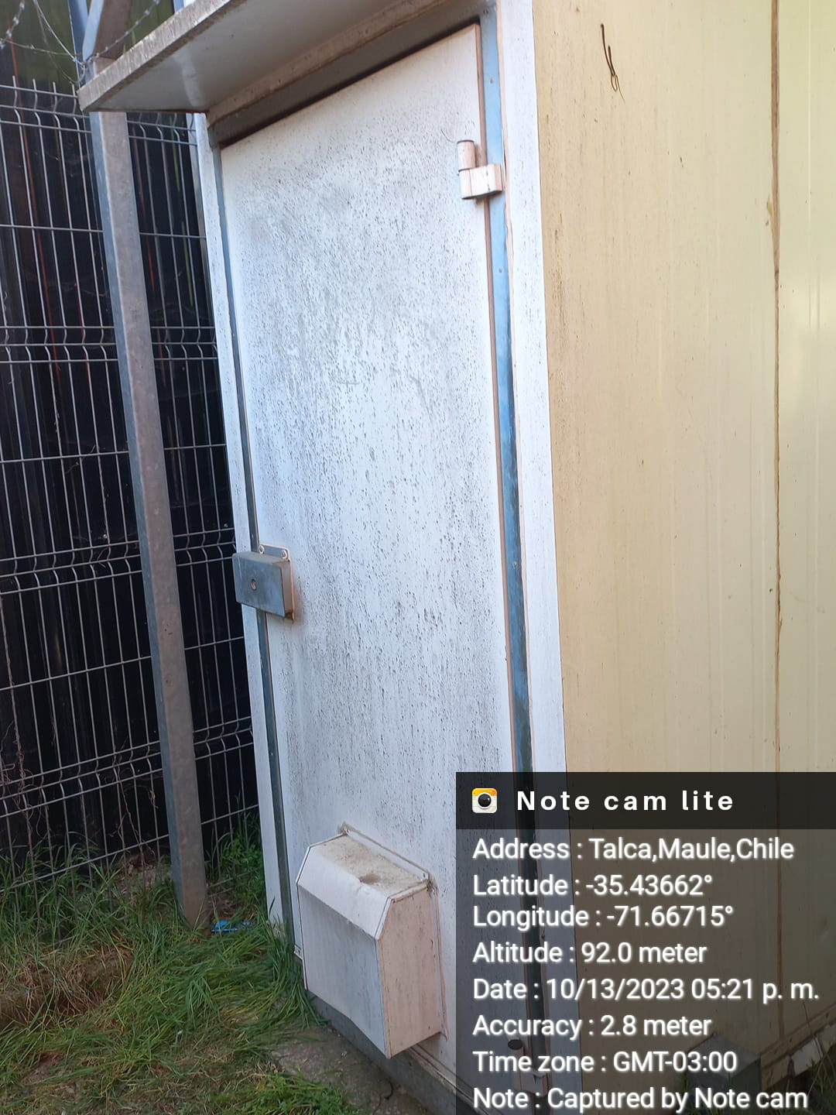
Puerta Cerrada Rack
 |  |  |  | Puerta Cerrada Rack

Check List ATP CSR

Site ID |  | System Name |  |  |  |  | Largo | IP Management
07_312 |  | SARA_PTA_TALCA DOWNTOWN_CSR_R7_07312

Verificación |  |  |  | OK | NOK | N/A | Observación |  | Comandos Huawei
Hostname, IP Management y Version Software |  |  |  |  |  |  | Revisar Comando indicado / NCE Propiedades |  | display version | display interface loopback2 | display interface loopback0 | display interface loopback1
Potencias Ópticas, SFP y distancias |  |  |  |  |  |  | Revisado con comando indicado a Continuacion |  | display optical-module brief
Configuración de puertos (100/1000/10G - Full - MTU 2084 (NNI) / MTU 2088 (UNI) ) |  |  |  |  |  |  | Revisado con comando indicado a Continuacion |  | display ip interface | display ip interface description
Descripción de puertos |  |  |  |  |  |  | Revisado con comando indicado a Continuacion |  | display interface brief | display interface ethernet brief
Configuración LLDP en puertos network |  |  |  |  |  |  | Revisado con comando indicado a Continuacion |  | display lldp local | display lldp neighbor | display lldp neighbor brief
Apariencia puertos Access (3G 100 No auto / LTE 1000 Auto) |  |  |  |  |  |  | Revisado con comando indicado a Continuacion |  | display interface gigabitethernet x/x/x
Configuración de servicios (Pipe, VPRN, QoS) |  |  |  |  |  |  | Revisado con comando indicado a Continuacion |  | display ip vpn-instance | display current-configuration configuration l2vpn display current-configuration configuration vpn-instance | display vsi name xxxxxxx peer-info | display mpls te tunnel
Versión V800R022C00+patch |  |  |  |  |  |  | Revisado con comando indicado a Continuacion |  | display version | display patch-information
Configuración protocolos (OSPF, MPLS, RSVP, LDP, BGP, BFD, FRR) |  |  |  |  |  |  | Se modificaran costos OSPF con CRQ |  | display current-configuration configuration mpls-tp-meg | display current-configuration configuration bgp | display mpls ldp / display current-configuration configuration mpls ldp | display ip routing-table all-routes statistics
Habilitación NTP, Syslog y SNMP |  |  |  |  |  |  | Revisado con comando indicado a Continuacion |  | display curren-configuration configuration snmp | display current-configuration | section include snmp | display current-configuration configuration ntp | display alarm active all
Perfiles de Configuracion QoS (NNI, UNI) |  |  |  |  |  |  | Revisado con comando indicado a Continuacion |  | display current-configuration | section include traffic policy|traffic behavior|traffic classifier |  |  | display qos resource user-group-queue
Revisión memoria Flash (Ocupación < 60%) |  |  |  |  |  |  | Revisado con comando indicado a Continuacion |  | display cpu-usage | display memory-usage
Estado Tarjetas de Servicio, Sincronización de controladoras (no CSR) |  |  |  |  |  |  | Revisado con comando indicado a Continuacion |  | display device | display device pic-status | display temperature
Revisión de FAN y Fuentes |  |  |  |  |  |  | Revisado con comando indicado a Continuacion |  | display power | display fan | display memory-usage
Revisión vecindades (OSPF - BGP - RSVP, LDP) |  |  |  |  |  |  | Revisado con comando indicado a Continuacion |  | display bgp peer | display bgp vpnv4 all peer | display bgp routing-table statistics
Descripción de interfaces y puertos en sitios vecinos |  |  |  |  |  |  | Revisado con comando indicado a Continuacion |  | display lldp neighbor brief
Configuración y estado de sincronismo |  |  |  |  |  |  | Revisado con comando indicado a Continuacion |  | display ptp-adaptative all | display ptp all config | display ptp utc | display ptp all state
Ingreso plataforma floki (Claro) |  |  |  |  |  |  | Pendiente por Ingenieria |  | -
Ingreso plataforma NCE (HUAWEI) |  |  |  |  |  |  |  |  | -
Configuración de cuentas usuario (Claro/HUAWEI) |  |  |  |  |  |  |  |  | -
Registro Fotográfico
Etiquetas en Jumper, Equipo y cable Power
Fotografía etiquetado de fuentes
Fotografía Rack
Fotografía Breakers
Fotografía perimetral del sitio
Instalación
Cumple con la norma de espacio para instalación
Redundancia de energía en sus fuentes
conexión de fuentes, tierra y fijación del equipo Huawei

Documento
Coordenadas del sitio ( decimal )
Dirección del sitio
Equipo Huawei integrado
Topología ( Anillo FO/MMOO - Estrella FO/MMOO )
Nombre quienes participan en la actividad
Archivos en el Documento
Documentos (Pdf y Excel)
Data fill (solo el sitio integrado)
Direccionamiento |  |  |  |  |  |  | Swap CSR se Reutiliza todo el direccionamiento de equipo Nokia
Certificación Fibra Óptica o levantamiento MMOO (Claro)

